Sheet1
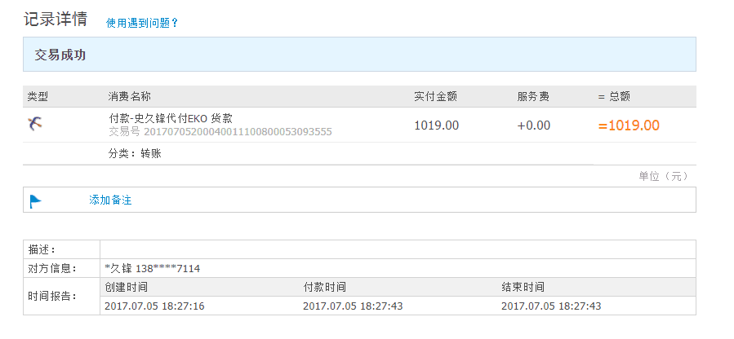
上海邦洁酒店用品有限公司
地址：上海市同普路1130弄2号楼2楼 电话：021-62442550 传真：021-32130191

成交确认单
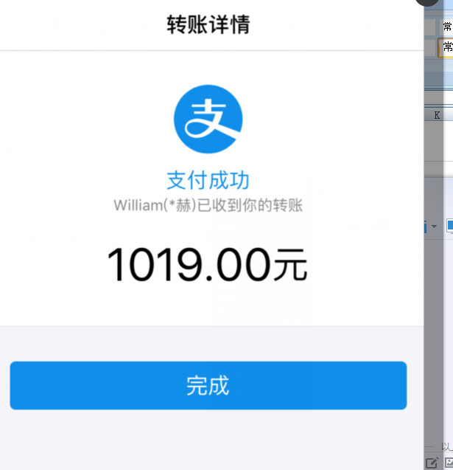
致：上海酷唯 |  |  |  |  |  | 日期：2017-6-21

序号 | 货号 | 品名 | 规格 | 数量 | 单位 | 单价 | 合计 | 备注
1 | 9275-li- L | 沥水架（绿色） | 大号 | 4 | 个 | 251.00 | 1004.00
 |  |  |  |  |  |  | 1004.00
 |  |  |  |  |  | 快递费 | 15.00
 |  |  |  |  |  | 总计 | 1019.00

条款： |  |  |  |  |  | 史久锋代付，请汇史久锋账号
1、付款方式：款到自提。
2、收到订单后3个工作日内。
3、交货方式：自提。
4、其它约定：本单一式两份，双方各执一份，盖章签字生效。与本单有关的传真、信函
及附件具有同等法律效力。

需方： |  |  |  |  | 供方：
名称：上海酷维厨具有限公司 |  |  |  |  | 名称：上海邦洁酒店用品有限公司
地址：上海市宝山区涵青路398弄4号201 |  |  |  |  | 地址：上海市真光路505号
电话：021- |  |  |  |  | 电话：021-32130181
传真： |  |  |  |  | 传真：021-32130191
邮编：200063 |  |  |  |  | 邮编：200063
联系人：史久锋13857877114 |  |  |  |  | 联系人：李赫

